Лист1
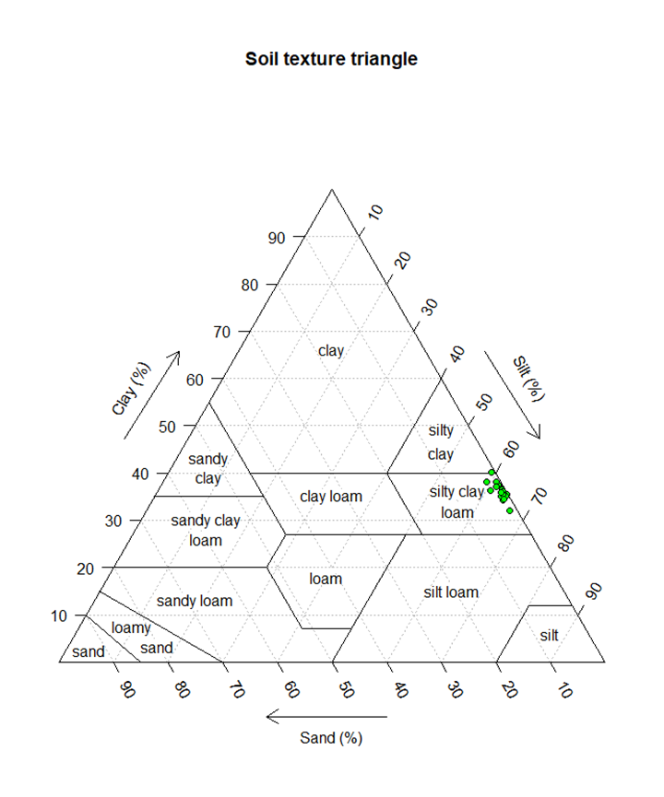
 |  |  |  |  |  |  |  |  |  |  |  |  |  |  |  |  |  |  |  |  |  | Это 100% |  |  |  | Перерасчёт на 100%
 |  |  |  |  |  |  |  |  |  |  |  |  | 0.005 | 0.001 |  |  | 0.002 | 0.25 | 0.05 |  |  | 0.1 | mc | msilt | mvfc | mc | msilt | mvfc | M | OM |  | По Качинскому
Номер точки | Номер пробы | Код образца | 1,0-0,25 мм/г | 0,25-0,05 мм/г | 0,05-0,01 мм/г | 0,01-0,005 мм/г | 0,005-0,001 мм/г | <0,001 мм/г | физический песок % мм >0,01 мм | физическая глина % мм < 0,01мм | Массовая доля органического вещества, % |  | <0,005 мм/г | <0,001 мм/г | k-коэфф | b-коэфф | <0,002 мм/г | <0,25 мм/г | <0,05 мм/г | k-коэфф | b-коэфф | <0,1 мм/г | clay fraction content % (b0.002 mm); | silt fraction content % (0.002–0.05 mm); | very fine sand fraction content % (0.05–0.1 mm); | clay fraction content % (b0.002 mm); | silt fraction content % (0.002–0.05 mm); | very fine sand fraction content % (0.05–0.1 mm); | the textural factor with M = (msilt+mvfs) ∗ (100 − mc); | the organic matter content %; | the soil structure class (Table 1 см. внизу); | p (table 2 см. внизу) | K-factor | Table 1
1 |  | GP1 | 0.94 | 3.17 | 36.11 | 11.65 | 16.1 | 32.03 | 40.22 | 59.78 | 8.57 | 4.97 | 48.13 | 32.03 | 4025 | 28.0050 | 36.06 | 99.06 | 95.890 | 15.85 | 95.0975 | 96.683 | 36.1 | 59.8 | 0.8 | 37.3 | 61.9 | 0.8 | 3932 | 8.6 | 3 | 5 | 23 | Classes of soil structure derived the European Soil Database.
2 |  | GP2 | 0.53 | 3 | 33.3 | 11.93 | 16.17 | 35.07 | 36.83 | 63.17 | 5.82 | 3.38 | 51.24 | 35.07 | 4043 | 31.0275 | 39.11 | 99.47 | 96.470 | 15.00 | 95.7200 | 97.220 | 39.1 | 57.4 | 0.8 | 40.2 | 59.0 | 0.8 | 3572 | 5.8 | 3 | 5 | 30 | Structure class (s) European Soil Database
3 |  | GP3 | 0.45 | 1.19 | 38.72 | 11.8 | 17.05 | 30.79 | 40.36 | 59.64 | 6.46 | 3.75 | 47.84 | 30.79 | 4262 | 26.5275 | 35.05 | 99.55 | 98.360 | 5.95 | 98.0625 | 98.657 | 35.1 | 63.3 | 0.3 | 35.5 | 64.2 | 0.3 | 4156 | 6.5 | 3 | 5 | 31 | 1 (very fine granular: 1–2 mm) G (good)
4 |  | GP4 | 0.56 | 2.42 | 36.37 | 12.52 | 16.8 | 31.33 | 39.35 | 60.65 | 5.95 | 3.45 | 48.13 | 31.33 | 4200 | 27.1300 | 35.53 | 99.44 | 97.020 | 12.10 | 96.4150 | 97.625 | 35.5 | 61.5 | 0.6 | 36.4 | 63.0 | 0.6 | 4046 | 5.9 | 3 | 5 | 33 | 2 (fine granular: 2–5 mm) N (normal)
5 |  | GP5 | 0.36 | 2.24 | 37.51 | 13.61 | 15.91 | 30.37 | 40.11 | 59.89 | 6.39 | 3.71 | 46.28 | 30.37 | 3978 | 26.3925 | 34.35 | 99.64 | 97.400 | 11.20 | 96.8400 | 97.960 | 34.3 | 63.1 | 0.6 | 35.1 | 64.4 | 0.6 | 4217 | 6.4 | 3 | 5 | 32 | 3 (medium or coarse granular: 5–10 mm) P (poor)
6 |  | GP6 | 0.48 | 3.42 | 34.44 | 12.73 | 16.84 | 32.09 | 38.34 | 61.66 | 5.66 | 3.28 | 48.93 | 32.09 | 4210 | 27.8800 | 36.30 | 99.52 | 96.100 | 17.10 | 95.2450 | 96.955 | 36.3 | 59.8 | 0.9 | 37.4 | 61.7 | 0.9 | 3914 | 5.7 | 3 | 5 | 33 | 4 (blocky, platy or massive: N10 mm) H (humic or peaty top soil)
7 |  | GP7 | 0.94 | 3.34 | 33.27 | 13.23 | 16.42 | 32.8 | 37.55 | 62.45 | 5.91 | 3.43 | 49.22 | 32.8 | 4105 | 28.6950 | 36.91 | 99.06 | 95.720 | 16.70 | 94.8850 | 96.555 | 36.9 | 58.8 | 0.8 | 38.2 | 60.9 | 0.9 | 3817 | 5.9 | 3 | 5 | 31
8 |  | GP8 | 2.46 | 9.59 | 29.95 | 10.2 | 17.69 | 30.11 | 42.00 | 58.00 | 5.37 | 3.12 | 47.8 | 30.11 | 4422 | 25.6875 | 34.53 | 97.54 | 87.950 | 47.95 | 85.5525 | 90.347 | 34.5 | 53.4 | 2.4 | 38.2 | 59.1 | 2.7 | 3817 | 5.4 | 3 | 5 | 33 | Table 2
9 |  | GP9 | 0.96 | 3.53 | 35.95 | 12.9 | 16.38 | 30.28 | 40.44 | 59.56 | 5.16 | 3.00 | 46.66 | 30.28 | 4095 | 26.1850 | 34.38 | 99.04 | 95.510 | 17.65 | 94.6275 | 96.393 | 34.4 | 61.1 | 0.9 | 35.7 | 63.4 | 0.9 | 4139 | 5.2 | 3 | 5 | 36 | Soil permeability classes and saturated hydraulic conductivity ranges estimated from
10 |  | GP10 | 0.78 | 5.22 | 33.65 | 12.76 | 16.3 | 31.29 | 39.65 | 60.35 | 5.57 | 3.23 | 47.59 | 31.29 | 4075 | 27.2150 | 35.36 | 99.22 | 94.000 | 26.10 | 92.6950 | 95.305 | 35.4 | 58.6 | 1.3 | 37.1 | 61.5 | 1.4 | 3956 | 5.6 | 3 | 5 | 33 | major soil textural classes.
11 |  | GP11 | 1.09 | 2.52 | 36.79 | 9.7 | 19.37 | 30.53 | 40.40 | 59.60 | 6.30 | 3.65 | 49.9 | 30.53 | 4842 | 25.6875 | 35.37 | 98.91 | 96.390 | 12.60 | 95.7600 | 97.020 | 35.4 | 61.0 | 0.6 | 36.5 | 62.9 | 0.6 | 4037 | 6.3 | 3 | 5 | 31 | Permeability class (p) Texture Saturated hydraulic
12 |  | GP12 | 1.6 | 5.71 | 33.81 | 12.01 | 18.39 | 28.48 | 41.12 | 58.88 | 8.62 | 5.00 | 46.87 | 28.48 | 4598 | 23.8825 | 33.08 | 98.4 | 92.690 | 28.55 | 91.2625 | 94.118 | 33.1 | 59.6 | 1.4 | 35.1 | 63.3 | 1.5 | 4206 | 8.6 | 3 | 5 | 23 | conductivity, mm h−1
13 |  | GP13 | 1.23 | 5.87 | 32.29 | 13.19 | 19.99 | 27.43 | 39.39 | 60.61 | 6.20 | 3.60 | 47.42 | 27.43 | 4998 | 22.4325 | 32.43 | 98.77 | 92.900 | 29.35 | 91.4325 | 94.367 | 32.4 | 60.5 | 1.5 | 34.4 | 64.1 | 1.6 | 4308 | 6.2 | 3 | 5 | 33 | 1 (fast and very fast) Sand N61.0
14 |  | GP14 | 0.84 | 2.52 | 35.99 | 11.38 | 18.95 | 30.32 | 39.35 | 60.65 | 5.75 | 3.33 | 49.27 | 30.32 | 4737 | 25.5825 | 35.06 | 99.16 | 96.640 | 12.60 | 96.0100 | 97.270 | 35.1 | 61.6 | 0.6 | 36.0 | 63.3 | 0.6 | 4091 | 5.7 | 3 | 5 | 34 | 2 (moderate fast) Loamy sand, sandy loam 20.3–61.0
15 |  | GP15 | 1.01 | 5.58 | 36.63 | 12.13 | 18.95 | 25.7 | 43.22 | 56.78 | 5.68 | 3.30 | 44.65 | 25.7 | 4738 | 20.9625 | 30.44 | 98.99 | 93.410 | 27.90 | 92.0150 | 94.805 | 30.4 | 63.0 | 1.4 | 32.1 | 66.4 | 1.5 | 4610 | 5.7 | 3 | 5 | 37 | 3 (moderate) Loam, silty loam 5.1–20.3
16 |  | GP16 | 0.38 | 3.73 | 38.18 | 10.21 | 17.6 | 29.9 | 42.29 | 57.71 | 5.34 | 3.10 | 47.5 | 29.9 | 4400 | 25.5000 | 34.30 | 99.62 | 95.890 | 18.65 | 94.9575 | 96.823 | 34.3 | 61.6 | 0.9 | 35.4 | 63.6 | 1.0 | 4170 | 5.3 | 3 | 5 | 36 | 4 (moderate low) Sandy clay loam, clay loam 2.0–5.1
17 |  | GP17 | 0.8 | 4.62 | 36.7 | 11.89 | 15.54 | 30.45 | 42.12 | 57.88 | 5.19 | 3.01 | 45.99 | 30.45 | 3885 | 26.5650 | 34.34 | 99.2 | 94.580 | 23.10 | 93.4250 | 95.735 | 34.3 | 60.2 | 1.2 | 35.9 | 62.9 | 1.2 | 4113 | 5.2 | 3 | 5 | 36 | 5 (slow) Silty clay loam, sand clay 1.0–2.0
18 |  | GP18 | 0.66 | 5.13 | 36.29 | 11.17 | 18.53 | 28.22 | 42.08 | 57.92 | 5.68 | 3.29 | 46.75 | 28.22 | 4633 | 23.5875 | 32.85 | 99.34 | 94.210 | 25.65 | 92.9275 | 95.493 | 32.9 | 61.4 | 1.3 | 34.4 | 64.3 | 1.3 | 4303 | 5.7 | 3 | 5 | 35 | 6 (very slow) Silty clay, clay b1.0
19 |  | GP19 | 1.52 | 10.2 | 31.45 | 11.72 | 16.17 | 28.94 | 43.17 | 56.83 | 4.98 | 2.89 | 45.11 | 28.94 | 4042 | 24.8975 | 32.98 | 98.48 | 88.280 | 51.00 | 85.7300 | 90.830 | 33.0 | 55.3 | 2.5 | 36.3 | 60.9 | 2.8 | 4056 | 5.0 | 3 | 5 | 36
20 |  | GP20 | 0.59 | 4.32 | 36.12 | 11.3 | 17.51 | 30.16 | 41.03 | 58.97 | 6.01 | 3.49 | 47.67 | 30.16 | 4378 | 25.7825 | 34.54 | 99.41 | 95.090 | 21.60 | 94.0100 | 96.170 | 34.5 | 60.6 | 1.1 | 35.9 | 63.0 | 1.1 | 4107 | 6.0 | 3 | 5 | 33
 |  |  | 0.4 | 1.2 | 30.0 | 9.7 | 15.5 | 25.7 | минимум | 56.8 |  |  |  |  |  |  |  |  |  |  |  |  |  |  |  |  |  |  | минимум | 5.0 |  | минимум | 23
 |  |  | 0.9 | 4.4 | 35.2 | 11.9 | 17.3 | 30.3 | Среднее | 59.5 | 6.0 |  |  |  |  |  |  |  |  |  |  |  |  |  |  |  |  |  | Среднее | 6.0 |  | Среднее | 32
 |  |  | 2.5 | 10.2 | 38.7 | 13.6 | 20.0 | 35.1 | максимум | 63.2 |  |  |  |  |  |  |  |  |  |  |  |  |  |  |  |  |  |  | максимум | 8.6 |  | максимум | 37

 |  |  | 1,0-0,25 мм/г | 0,25-0,05 мм/г | 0,05-0,01 мм/г | 0,01-0,005 мм/г | 0,005-0,001 мм/г | <0,001 мм/г
 |  |  | 0.9 | 4.4 | 35.2 | 11.9 | 17.3 | 30.3

